19年資料
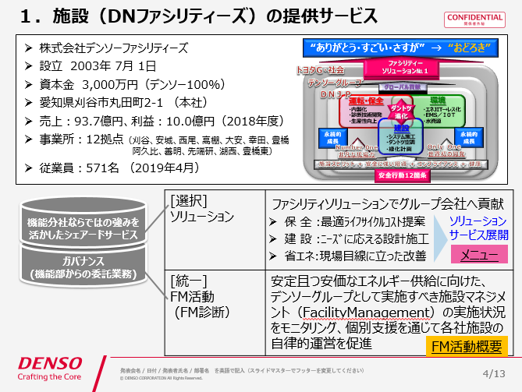
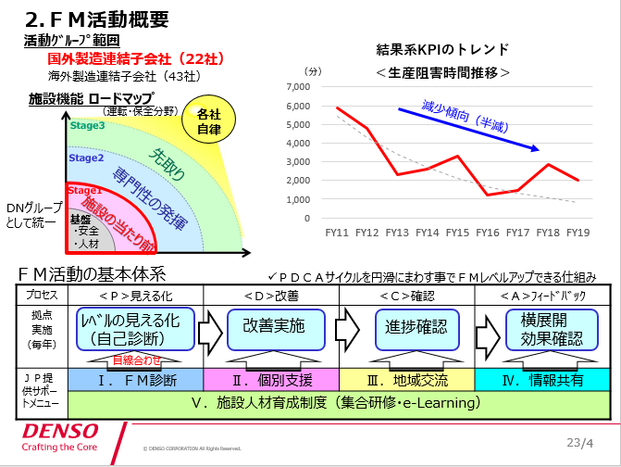
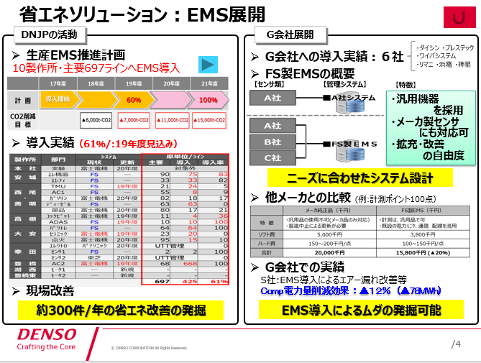
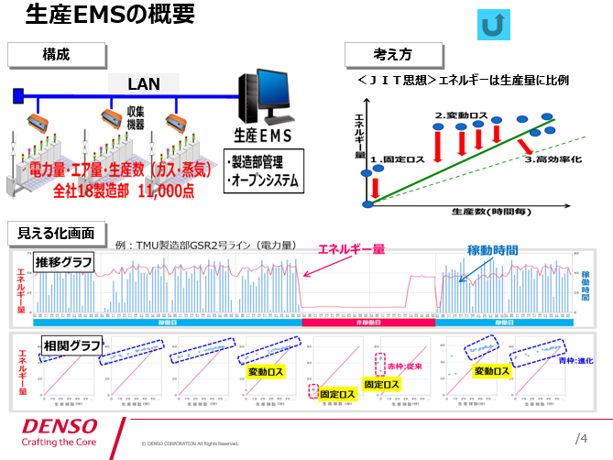
■19年10月：社長訪問時資料
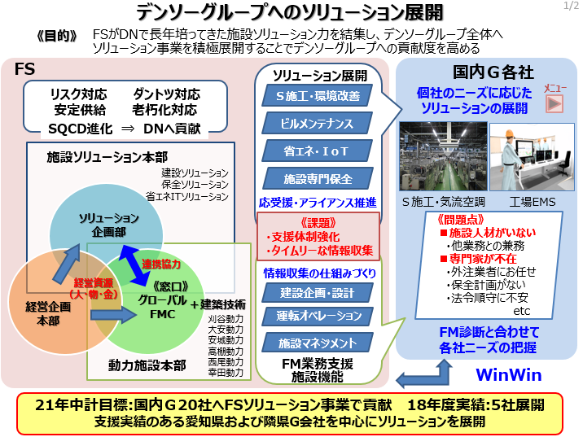
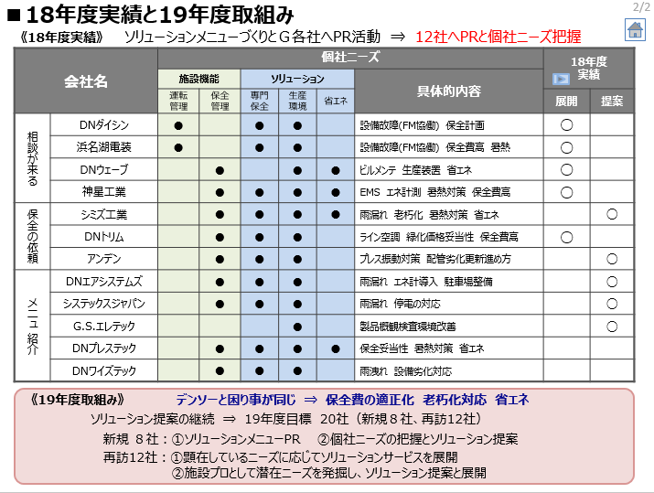
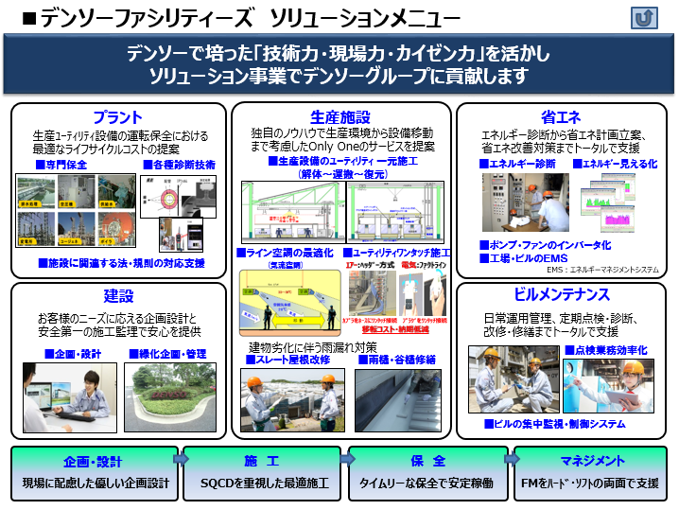

【19年11月：社長会準備メモ】
ガバナンスとしてのFM診断とシェアードサービスとしての省エネソリューション提供それぞれのG貢献の位置づけちがいを報告。あくまでもFM診断徹底が第一にあり、省エネソリューションは“よろしければ活用ください”のスタンスを説明したいとのこと。
FM診断(Facility Management)は、施設部が予算確保し、ファシリティーズに業務委託(分社の主旨に沿った業務)で、生産G会社の施設保全状況を診断し生産障害リスクの察知ならびに是正。
省エネソリューションは、DNJPで導入実績のある標準インフラを基に、G会社ニーズに合わせたインフラ提案。

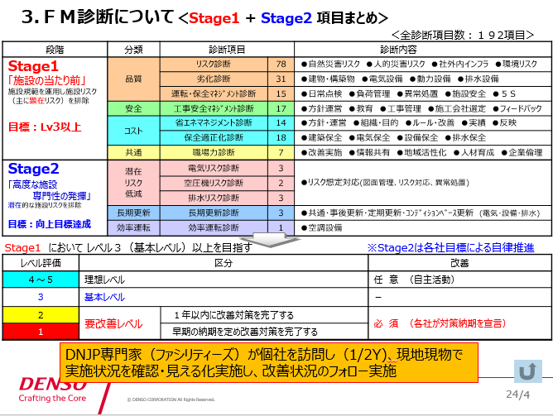
■19年12月：社長会資料

